Sheet1
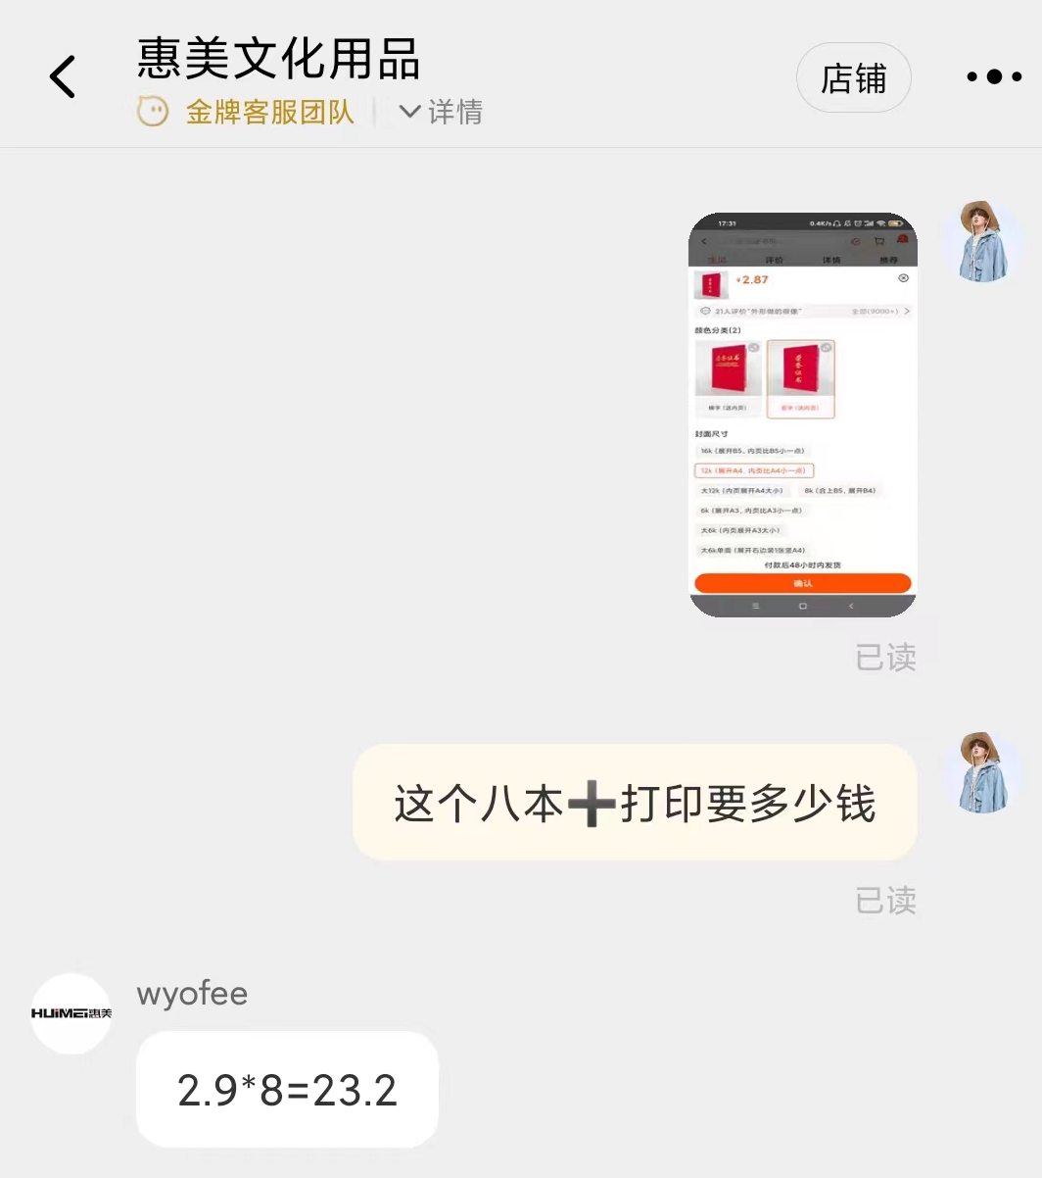
计算机协会
商品名称 | 购买链接 | 数量 | 单价 | 总价
获奖证书 | https://m.tb.cn/h.fsJFAeI?tk=w5Yk2jpRjN2 | 8 | 2.9 | 23.2
合计 |  |  |  | 23.2

